상품제안서
아물디액50ml 볼타입/모기/모기퇴치/기피제/살충제/여행/여행용품 | 상품코드: F26596

 |  |  |  |  |  |  | 02-412-0044 | www.easy1.co.kr
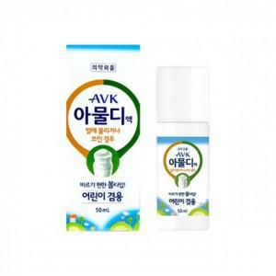

【상세/제작정보】 | 스티커 제작및 부착 비용 별도 문의.

【인쇄/포장옵션】 | / 포장지포장

【공급단가】 | 수량 | 200~ | 500~ | 1,000~ | 3,000~ | 5,000~
*VAT별도 | 단가 | 2,750원 | 2,700원 | 2,640원 | 2,570원 | 2,530원

【상품 URL】 | https://dev.easy1.co.kr:443/src/goods_detail.php?gdno=26596

